关系图
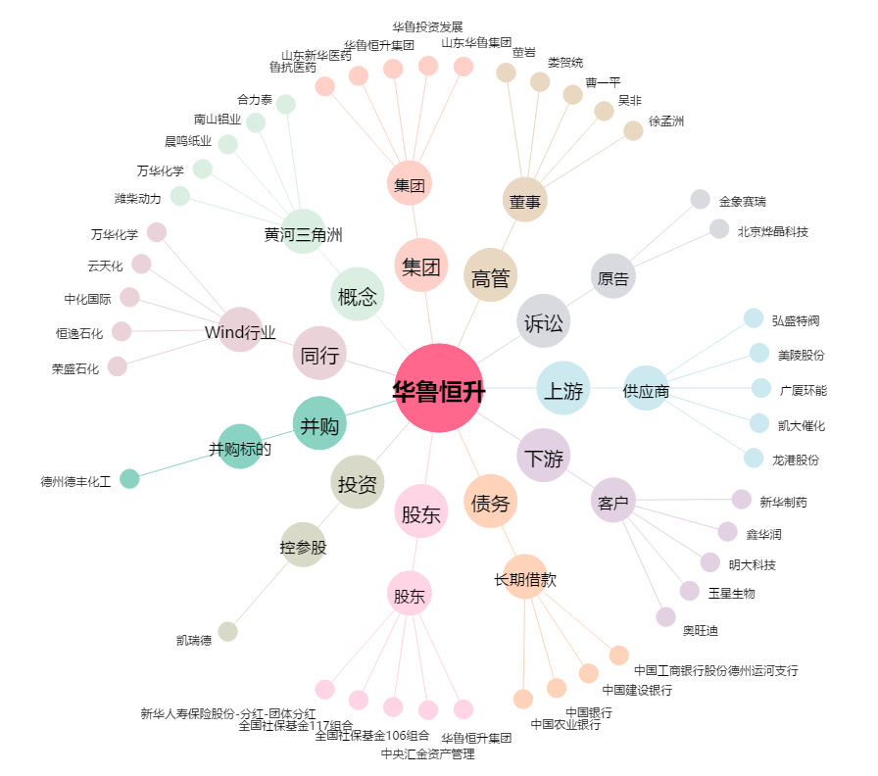
华鲁恒升[600426.SH] - 关系概览图

